InformeProduccionPorcentaje
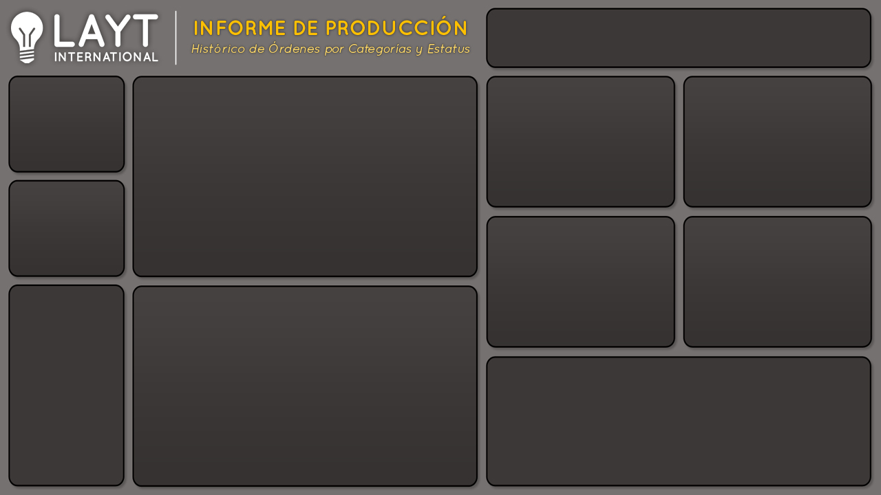

Cantidad por Prioridad
 | Total
Alta | 5020
Baja | 3588
Media | 2402
No especificada | 3334
Producción
Cantidad de Producción y Ordenes por Mes
 | Producción | Ordenes
ene | 1,259 | 43
feb | 1,484 | 52
mar | 1,084 | 43
abr | 1,151 | 43
may | 1,201 | 49
jun | 1,001 | 36
jul | 1,069 | 47
ago | 912 | 42
sep | 1,330 | 52
oct | 1,297 | 56
nov | 1,157 | 52
dic | 1,399 | 56
Cantidad por Gerente
 | Total
Ana | 5463
Carlos | 2839
Jose | 2692
Rene | 3350

14.344

Ordenes

571
Cantidad por Tipo Cliente
 | Total
Directo | 2232
Distribuidor | 8770
Otros | 3342
Cantidad por Tipo Envío
 | Total
Express Aereo | 1211
Regular Aereo | 10904
Terrestre | 2229

% Entregado
% Entregas y Devoluciones por mes
 | Entregado | Devuelto
ene | 98% | 2%
feb | 89% | 11%
mar | 90% | 10%
abr | 92% | 8%
may | 89% | 11%
jun | 91% | 9%
jul | 90% | 10%
ago | 98% | 2%
sep | 88% | 12%
oct | 80% | 20%
nov | 92% | 8%
dic | 90% | 10%

 | Entregado | Devuelto
Total | 90% | 10%

¿Cuales son los razones de las Devoluciones?

InformeProduccionRazones
Cantidad por Prioridad
 | Total
Alta | 5020
Baja | 3588
Media | 2402
No especificada | 3334
Producción
Cantidad de Producción y Ordenes por Mes
 | Producción | Ordenes
ene | 1,259 | 43
feb | 1,484 | 52
mar | 1,084 | 43
abr | 1,151 | 43
may | 1,201 | 49
jun | 1,001 | 36
jul | 1,069 | 47
ago | 912 | 42
sep | 1,330 | 52
oct | 1,297 | 56
nov | 1,157 | 52
dic | 1,399 | 56
Cantidad por Gerente
 | Total
Ana | 5463
Carlos | 2839
Jose | 2692
Rene | 3350

14.344

Ordenes

571
Cantidad por Tipo Cliente
 | Total
Directo | 2232
Distribuidor | 8770
Otros | 3342
Cantidad por Tipo Envío
 | Total
Express Aereo | 1211
Regular Aereo | 10904
Terrestre | 2229

Razones de Devolución
Razones de Devolución por mes
 | Contenedor Dañado | Defectuoso | Fuera de Tiempo | Otro
ene | 27
feb | 45 | 78 |  | 36
mar | 36 | 69 | 4
abr | 19 | 38 |  | 34
may | 33 | 88 |  | 17
jun |  | 57 | 2 | 28
jul |  | 18 | 57 | 35
ago |  | 15
sep | 126 | 34
oct | 50 | 156 | 26 | 22
nov | 96
dic | 60 | 71 |  | 15
 | Total
Contenedor Dañado | 492
Defectuoso | 624
Fuera de Tiempo | 89
Otro | 187

¿Cuales son los porecentajes de Entrega vs Dovoluciones?

